Mapa calor-Tablas de referencia
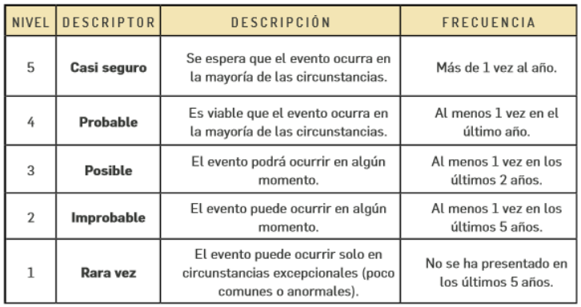
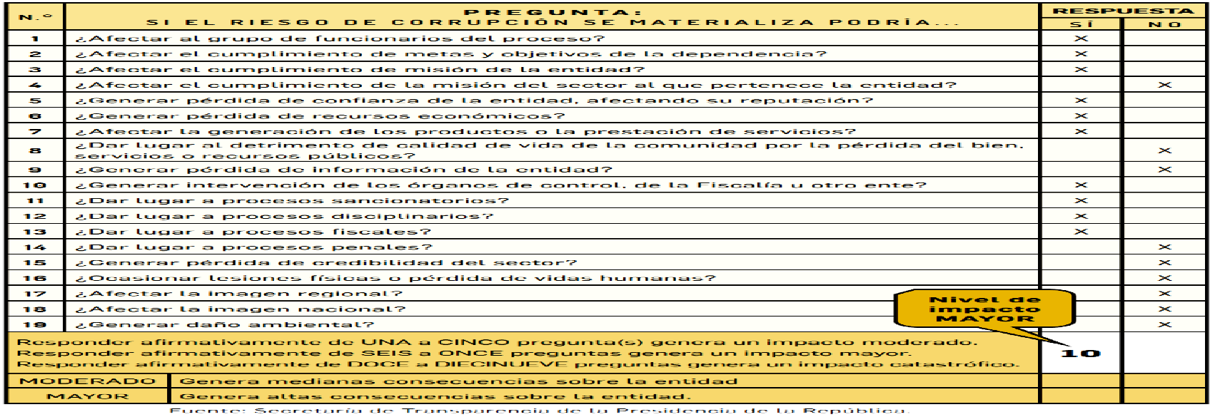
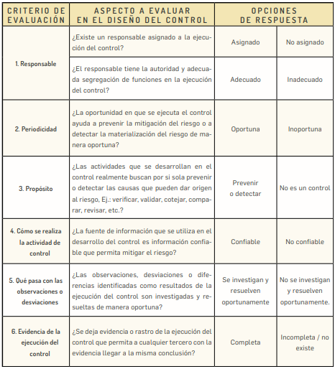
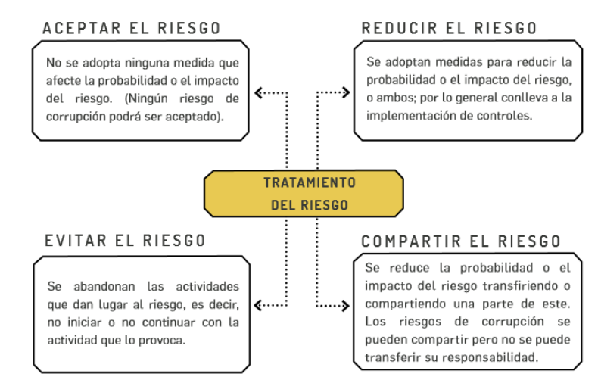
Procesos, procedimientos o actividades susceptibles de riesgos de corrupción |  | ÁREAS FACTORES DE RIESGO |  |  | CLASIFICACIÓN DE RIESGOS |  |  | DETERMINAR LA PROBABILIDAD | DETERMINAR EL IMPACTO | (Criterios para calificar el impacto en riesgos de corrupción) | NIVEL DE SEVERIDAD
Procesos, procedimientos o actividades | Posibles riesgos de corrupción | FACTOR | DEFINICIÓN | DESCRIPCIÓN | Clasificación | Factor de riesgo | Descripción |  |  |  | Matriz de calor para riesgos de corrupción | Análisis y evaluación de los controles para la mitigación de los riesgos de corrupción. | Fundamentos para el tratamiento del riesgo.
Direccionamiento estratégico | ● Concentración de autoridad o exceso de poder. Extralimitación de funciones. | Procesos | Eventos relacionados con errores en las actividades que deben realizar los servidores de la organización. | Falla de procedimientos | Ejecución y administración de procesos | Proceso | Pérdidas derivadas de errores en la ejecución y administración de procesos
(alta dirección) | ● Ausencia de canales de comunicación. ● Amiguismo y clientelismo |  |  | Errores de grabación, autorización | Fraude externo | Evento externo | Pérdida derivada de actos de fraude por personas ajenas a la organización (no participa personal de la entidad).
Financiero (está relacionado con áreas de planeación y presupuesto) | ● Inclusión de gastos no autorizados. |  |  | Errores en cálculos para pagos internos y externos | Fraude interno | Talento Humano | Pérdida debido a actos de fraude, actuaciones irregulares, comisión de hechos delictivos abuso de confianza, apropiación indebida, incumplimiento de regulaciones legales o internas de la entidad en las cuales está involucrado por lo menos 1 participante interno de la organización, son realizadas de forma intencional y/o con ánimo de lucro para sí mismo o para terceros. |  |  |  | 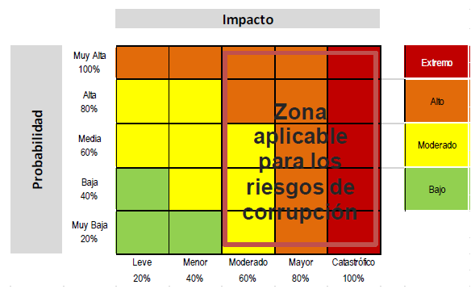
 | ● Inversiones de dineros públicos en entidades de dudosa solidez financiera a cambio de beneficios indebidos para servidores públicos encargados de su administración. |  |  | Falta de capacitación, temas relacionados con el personal | Fallas tecnológicas | Tecnología | Errores en hardware, software, telecomunicaciones, interrupción de servicios básicos.
 | ● Inexistencia de registros auxiliares que permitan identificar y controlar los rubros de inversión. | Talento Humano | Incluye seguridad y salud en el trabajo. Se analiza posible dolo e intención frente a la corrupción | Hurto activos | Relaciones laborales | Puede asociarse a varios factores | Pérdidas que surgen de acciones contrarias a las leyes o acuerdos de empleo, salud o seguridad, del pago de demandas por daños personales o de discriminación.
 | ● Inexistencia de archivos contables. |  |  | Posibles comportamientos no éticos de los empleados | Usuarios, productos y prácticas | Puede asociarse a varios factores | Fallas negligentes o involuntarias de las obligaciones frente a los usuarios y que impiden satisfacer una obligación profesional frente a éstos.
 | ● Afectar rubros que no corresponden con el objeto del gasto en beneficio propio o a cambio de una retribución económica. |  |  | Fraude interno (corrupción, soborno) | Daños a activos fijos/ eventos externos | Infraestructura | Pérdida por daños o extravíos de los activos fijos por desastres naturales u otros riesgos/eventos externos como atentados, vandalismo, orden público.
De contratación (como proceso o bien los procedimientos ligados a este) | ● Estudios previos o de factibilidad deficientes. | Tecnología | Eventos relacionados con la infraestructura tecnológica de la entidad. | Daño de equipos |  | Evento externo
 | ● Estudios previos o de factibilidad manipulados por personal interesado en el futuro proceso de contratación. (Estableciendo necesidades inexistentes o aspectos que benefician a una firma en particular). |  |  | Caída de aplicaciones
 | ● Pliegos de condiciones hechos a la medida de una firma en particular. |  |  | Caída de redes
 | ● Disposiciones establecidas en los pliegos de condiciones que permiten a los participantes direccionar los procesos hacia un grupo en particular. (Ej.: media geométrica). |  |  | Errores en programas
 | ● Visitas obligatorias establecidas en el pliego de condiciones que restringen la participación. | Infraestructura | Eventos relacionados con la infraestructura física de la entidad | Derrumbes
 | ● Adendas que cambian condiciones generales del proceso para favorecer a grupos determinados. |  |  | Incendios
 | ● Urgencia manifiesta inexistente. |  |  | Inundaciones
 | ● Concentrar las labores de supervisión en poco personal. |  |  | Daños a activos fijos
 | ● Contratar con compañías de papel que no cuentan con experiencia. | Evento externo | Situaciones externas que afectan la entidad. | Suplantación de identidad
De información y documentación | ● Ausencia o debilidad de medidas y/o políticas de conflictos de interés. |  |  | Asalto a la oficina
 | ● Concentración de información de determinadas actividades o procesos en una persona. |  |  | Atentados, vandalismo, orden público
 | ● Ausencia de sistemas de información que pueden facilitar el acceso a información y su posible manipulación o adulteración.
 | ● Ocultar la información considerada pública para los usuarios.
 | ● Ausencia o debilidad de canales de comunicación
De Investigación y Sanción | ● Inexistencia de canales de denuncia interna o externa.
 | ● Dilatar el proceso para lograr el vencimiento de términos o la prescripción de este.
 | ● Desconocimiento de la ley mediante interpretaciones subjetivas de las normas vigentes para evitar o postergar su aplicación.
 | ● Exceder las facultades legales en los fallos.
De trámites y/o servicios internos y externos | ● Cobros asociados al trámite.
 | ● Influencia de tramitadores.
 | ● Tráfico de influencias: (amiguismo, persona influyente).
De reconocimiento de un derecho (expedición de licencias y/o permisos) | ● Falta de procedimientos claros para el trámite
 | ● Imposibilitar el otorgamiento de una licencia o permiso.
 | ● Tráfico de influencias: (amiguismo, persona influyente).

Tablas
Clasificación de riesgos

Ejecución y administración de procesos
Fraude externo
Fraude interno
Fallas tecnológicas
Relaciones laborales
Usuarios, productos y prácticas
Daños a activos fijos/ eventos externos

Frecuencia de la Actividad | Probabilidad |  | Descripción

No se ha presentado en los ultimos 5 años. | Rara vez | Rara vez | El evento puede ocurrir solo en circunstancias excepcionales (poco comunes o anormales) | 20% | Muy Baja
Al menos 1 vez en los últimos 5 años | Improbable | Improbable | El evento puede ocurrir en algún momento | 40% | Baja
Al menos 1 vez en los últimos 2 años | Posible | Posible | El evento podrá ocurrir en algún momento | 60% | Media
Al menos 1 vez en los último año | Probable | Probable | Es viable que el evento ocurra en la mayoría de las circunstancias | 80% | A l t a
Más de una vez al año | Casi seguro | Casi seguro | Se espera que el evento ocurra en la mayoría de las circunstancias | 100% | Muy Alta

Afectación Económica

Afectación menor a 30 SMLMV | 20% | Leve
Entre 30 y 150 SMLMV | 40% | Menor
Entre 150 y 300 SMLMV | 60% | Moderado
Entre 300 y 1500 SMLMV | 80% | Mayor
Mayor a 1500 SMLMV | 100% | Catastrófico
El riesgo afecta la imagen de algún área de la organización. | 20% | Leve
El riesgo afecta la imagen de la entidad internamente, de conocimiento general nivel interno, de junta directiva y accionistas y/o de proveedores. | 40% | Menor
El riesgo afecta la imagen de la entidad con algunos usuarios de relevancia frente al logro de los objetivos | 60% | Moderado
El riesgo afecta la imagen de la entidad con efecto publicitario sostenido a nivel de sector administrativo, nivel departamental o municipal. | 80% | Mayor
El riesgo afecta la imagen de la entidad a nivel nacional, con efecto publicitario sostenido a nivel país | 100% | Catastrófico

Muy Baja | Leve | Muy BajaLeve | Bajo
Baja | Leve | BajaLeve | Bajo
Media | Leve | MediaLeve | Moderado
A l t a | Leve | A l t aLeve | Moderado
Muy Alta | Leve | Muy AltaLeve | Alto
Muy Baja | Menor | Muy BajaMenor | Bajo
Baja | Menor | BajaMenor | Moderado
Media | Menor | MediaMenor | Moderado
A l t a | Menor | A l t aMenor | Moderado
Muy Alta | Menor | Muy AltaMenor | Alto
Muy Baja | Moderado | Muy BajaModerado | Moderado
Baja | Moderado | BajaModerado | Moderado
Media | Moderado | MediaModerado | Moderado
A l t a | Moderado | A l t aModerado | Alto
Muy Alta | Moderado | Muy AltaModerado | Alto
Muy Baja | Mayor | Muy BajaMayor | Alto
Baja | Mayor | BajaMayor | Alto
Media | Mayor | MediaMayor | Alto
A l t a | Mayor | A l t aMayor | Alto
Muy Alta | Mayor | Muy AltaMayor | Alto
Muy Baja | Catastrófico | Muy BajaCatastrófico | Extremo
Baja | Catastrófico | BajaCatastrófico | Extremo
Media | Catastrófico | MediaCatastrófico | Extremo
A l t a | Catastrófico | A l t aCatastrófico | Extremo
Muy Alta | Catastrófico | Muy AltaCatastrófico | Extremo

Tipo de control

Preventivo | 25%
Detectivo | 15%
Correctivo | 10%

Implementación

Automático | 25%
Manual | 15%

Calificación

Preventivo | Automático | PreventivoAutomático | 50%
Detectivo | Automático | DetectivoAutomático | 40%
Correctivo | Automático | CorrectivoAutomático | 35%
Preventivo | Manual | PreventivoManual | 40%
Detectivo | Manual | DetectivoManual | 30%
Correctivo | Manual | CorrectivoManual | 25%

Documentación

Documentado
Sin documentar

Frecuencia

Continua
Aleatoria

Evidencia

Con registro
Sin registro

Control

Reducir - Mitigar
Reducir - Transferir
Aceptar
Evitar

Moderado | 60% | Moderado
Mayor | 80% | Mayor
Catastrófico | 100% | Catastrófico

CRITERIO DE EVALUACIÓN | OPCIÓN DE RESPUESTA AL CRITERIO DE EVALUACIÓN | PESO EN LA EVALUACIÓN DEL DISEÑO DE CONGTROL

Asignación del Responsable | Asignado | 15
 | No Asignado | 0

Segregación y autoridad del responsable | Adecuado | 15
 | Inadecuado | 0

Periodicidad | Oportuna | 15
 | Inoportuna | 0

Propósito | Prevenir | 15
 | Detectar | 10
 | No es un control | 0

Cómo se realiza la actividad de control | Confiable | 15
 | No confiable | 0

Qué pasa con las observaciones o desviaciones | Se investigan y resuelven oportunamente | 15
 | No se investigan y resuelven oportunamente | 0

Evidencia de la ejecución del contro | Completa | 15
 | Incompleta | 10
 | No existe | 0

RESULTADO - PESO DE LA EJECUCIÓN DEL CONTROL -

El control se ejecuta de manera consistente por parte del responsable. | Fuerte
El control se ejecuta algunas veces por parte del responsable. | Moderado
El control no se ejecuta por parte del responsable. | Débil

Fuerte | Fuerte | FuerteFuerte | Fuerte | No
Fuerte | Moderado | FuerteModerado | Moderado | Sí
Fuerte | Débil | FuerteDébil | Débil | Sí
Moderado | Fuerte | ModeradoFuerte | Moderado | Sí
Moderado | Moderado | ModeradoModerado | Moderado | Sí
Moderado | Débil | ModeradoDébil | Débil | Sí
Débil | Fuerte | DébilFuerte | Débil | Sí
Débil | Moderado | DébilModerado | Débil | Sí
Débil | Débil | DébilDébil | Débil | Sí

Rara vez | Moderado | Rara vezModerado | Moderado
Improbable | Moderado | ImprobableModerado | Moderado
Posible | Moderado | PosibleModerado | Alto
Probable | Moderado | ProbableModerado | Alto
Casi seguro | Moderado | Casi seguroModerado | Extremo
Rara vez | Mayor | Rara vezMayor | Moderado
Improbable | Mayor | ImprobableMayor | Moderado
Posible | Mayor | PosibleMayor | Extremo
Probable | Mayor | ProbableMayor | Extremo
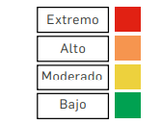
Casi seguro | Mayor | Casi seguroMayor | Extremo
Rara vez | Catastrófico | Rara vezCatastrófico | Extremo
Improbable | Catastrófico | ImprobableCatastrófico | Extremo
Posible | Catastrófico | PosibleCatastrófico | Extremo
Probable | Catastrófico | ProbableCatastrófico | Extremo
Casi seguro | Catastrófico | Casi seguroCatastrófico | Extremo

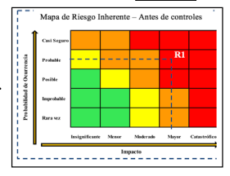

 |  |  |  |  |  | Casi seguro | Extremo | Extremo | Extremo
 |  |  |  |  |  | Probable | Alto | Extremo | Extremo
 |  |  |  |  |  | Posible | Alto | Extremo | Extremo
 |  |  |  |  |  | Improbable | Moderado | Alto | Extremo
 |  |  |  |  |  | Rara vez | Moderado | Alto | Extremo
 |  |  |  |  |  |  | Moderado | Mayor | Catastrófico

 |  |  |  |  | Casi seguro | Fuerte | Casi seguroFuerte | Posible
 |  |  |  |  | Probable | Fuerte | ProbableFuerte | Improbable
 |  |  |  |  | Posible | Fuerte | PosibleFuerte | Rara vez
 |  |  |  |  | Improbable | Fuerte | ImprobableFuerte | Rara vez
 |  |  |  |  | Rara vez | Fuerte | Rara vezFuerte | Rara vez
 |  |  |  |  | Casi seguro | Moderado | Casi seguroModerado | Probable
 |  |  |  |  | Probable | Moderado | ProbableModerado | Posible
 |  |  |  |  | Posible | Moderado | PosibleModerado | Improbable
 |  |  |  |  | Improbable | Moderado | ImprobableModerado | Rara vez
 |  |  |  |  | Rara vez | Moderado | Rara vezModerado | Rara vez
 |  |  |  |  | Casi seguro | Débil | Casi seguroDébil | Casi seguro
 |  |  |  |  | Probable | Débil | ProbableDébil | Probable
 |  |  |  |  | Posible | Débil | PosibleDébil | Posible
 |  |  |  |  | Improbable | Débil | ImprobableDébil | Improbable
 |  |  |  |  | Rara vez | Débil | Rara vezDébil | Rara vez

